Trang_bìa
Posts and Telecommunications Institute of Technology |  |  |  |  |  |  | Thiết kế |  | Tài liệu phát triển |  | Tên hệ thống |  |  | Ứng dụng web quản lý cửa hàng bán trà sữa |  |  |  | Người tạo |  | HiepNT | Ngày tạo |  | 30/9/2023
 |  |  |  |  |  |  |  |  |  |  |  |  |  |  |  |  |  | Người cập nhật |  |  | Ngày cập nhật
 |  |  |  |  |  |  |  |  |  |  | Màn hình (ID) |  |  | POS |  | Màn hình (Tên) |  | Order trà sữa

 | QUAN LY CUA HANG TRA SUA Tài liệu phát triển hệ thống

 | Version 1.0

 |  |  |  |  |  |  |  |  |  | 1. Mục đích |  |  |  | 7. Giao diện màn hình
 |  |  |  |  |  |  |  |  |  | 2. Giới hạn hoạt động |  |  |  | 8. Danh sách hạng mục
 |  |  |  |  |  |  |  |  |  | 3. Giới hạn hệ thống |  |  |  | 9. Khái quát chức năng
 |  |  |  |  |  |  |  |  |  | 4. Chức năng liên quan |  |  |  | 10. Xử lý chi tiết
 |  |  |  |  |  |  |  |  |  | 5. Không bao gồm
 |  |  |  |  |  |  |  |  |  | 6. Sơ đồ

Posts and Telecommunications Institute of Technology |  |  |  |  |  |  | Thiết kế |  | Tài liệu phát triển |  | Tên hệ thống |  |  | Ứng dụng web quản lý cửa hàng bán trà sữa |  |  |  | Người tạo |  | HiepNT | Ngày tạo |  | 30/9/2023
 |  |  |  |  |  |  |  |  |  |  |  |  |  |  |  |  |  | Người cập nhật |  |  | Ngày cập nhật
 |  |  |  |  |  |  |  |  |  |  | Màn hình (ID) |  |  | POS |  | Màn hình (Tên) |  | Order trà sữa

 | Lịch sử chỉnh sửa

 | Ver |  | Ngày cập nhật |  |  | Nội dung cập nhật |  |  |  |  |  |  |  | Người cập nhật
 |  |  |  |  |  |  |  |  |  |  |  |  |  |  | Ngày duyệt |  | Người duyệt |  | Ngày duyệt |  |  | Người duyệt
 | 1 |  | 30/9/2023 |  |  | Tạo mới |  |  |  |  |  |  |  | HiepNT

Posts and Telecommunications Institute of Technology |  |  |  |  |  |  | Thiết kế |  | Tài liệu phát triển |  | Tên hệ thống |  |  | Ứng dụng web quản lý cửa hàng bán trà sữa |  |  |  | Người tạo |  | HiepNT | Ngày tạo |  | 30/9/2023
 |  |  |  |  |  |  |  |  |  |  |  |  |  |  |  |  |  | Người cập nhật |  |  | Ngày cập nhật
 |  |  |  |  |  |  |  |  |  |  | Màn hình (ID) |  |  | POS |  | Màn hình (Tên) |  | Order trà sữa

 | 1. Mục đích
 |  | - Dùng để order món cho khách hàng
 |  | - Nhân viên chọn món, số lượng, thêm các tuỳ chọn theo ý muốn của khách hàng
 |  | - Sau khi nhất nút hoàn tất, hệ thống sẽ kiểm tra
 |  |  | + Trường hợp phát sinh lỗi, hệ thống sẽ thông báo lỗi cho người dùng tại màn hình này.
 |  |  | + Nếu hoàn tất order, hệ thống sẽ hiển thị hoá đơn và nhân viên sẽ in hoá đơn cho khách hàng, sau đó hệ thống chuyển lại màn POS

 | 2. Giới hạn hoạt động
 |  | Không có

 | 3. Giới hạn hệ thống
 |  | Không có

 | 4. Chức năng liên quan
 |  | Không có

 | 5. Không bao gồm
 |  | Không có

Posts and Telecommunications Institute of Technology |  |  |  |  |  |  | Thiết kế |  | Tài liệu phát triển |  | Tên hệ thống |  |  | Ứng dụng web quản lý cửa hàng bán trà sữa |  |  |  | Người tạo |  | HiepNT | Ngày tạo |  | 30/9/2023
 |  |  |  |  |  |  |  |  |  |  |  |  |  |  |  |  |  | Người cập nhật |  |  | Ngày cập nhật
 |  |  |  |  |  |  |  |  |  |  | Màn hình (ID) |  |  | POS |  | Màn hình (Tên) |  | Order trà sữa

 | 6. Sơ đồ

Sugar
Topping
Recipe
Ingredient

Expense

Order_Item

Order_topping
Màn hình Order
Order_size

Khởi động
hệ thống

Màn hình Order
Order_ice

Order
Product
Ice
Size
Order_sugar

 | Table

 |  |  | № | Loại | Tên |  |  |  |  |  |  | I/O | Ghi Chú
 |  |  | 1 | M | Product |  |  | Table quản lý thông tin sản phẩm |  |  |  | O
 |  |  | 2 | M | Order |  |  | Table chứa danh sách order |  |  |  | I
 |  |  | 3 | M | Order_item |  |  | Table chứa danh sách các món trong 1 order |  |  |  | I
 |  |  | 4 | M | Size |  |  | Table quản lý size sản phẩm |  |  |  | O
 |  |  | 5 | M | Sugar |  |  | Table quản lý mức đường của sản phẩm |  |  |  | O
 |  |  | 6 | M | Ice |  |  | Table quản lý mức đá của sản phẩm |  |  |  | O
 |  |  | 7 | M | Topping |  |  | Table quản lý topping của sản phẩm |  |  |  | O
 |  |  | 8 | M | Order_size |  |  | Table chứa size món của 1 order_item |  |  |  | I
 |  |  | 9 | M | Order_topping |  |  | Table chứa Toppings món của 1 order_item |  |  |  | I
 |  |  | 10 | M | Order_sugar |  |  | Table chứa sugar món của 1 order_item |  |  |  | I
 |  |  | 11 | M | Order_ice |  |  | Table chứa ice món của 1 order_item |  |  |  | I
 |  |  | 12 | M | Ingredient |  |  | Table chứa các nguyên liệu quán trà sữa |  |  |  | I
 |  |  | 13 | M | Recipe |  |  | Table chứa công thức của sản phẩm |  |  |  | O
 |  |  | 14 | M | Expense |  |  | Table chứa chi phí của quán trà sữa |  |  |  | I

 |  |  |  | ※ Loại (M: Master / T: Transaction table / Ⅰ: INI file / W: work table / V: view / S: stored procedures / L: SQL loader / F: file)

Thiết_kế
Posts and Telecommunications Institute of Technology |  |  |  |  | Thiết kế |  |  | Tài liệu phát triển |  |  |  |  | Tên hệ thống |  |  | Ứng dụng web quản lý cửa hàng bán trà sữa |  |  | Người tạo | HiepNT | Ngày tạo | 30/9/2023
 |  |  |  |  |  |  |  |  |  |  |  |  |  |  |  |  |  |  | Người cập nhật |  | Ngày cập nhật
 |  |  |  |  |  |  |  |  |  |  |  |  | Màn hình (ID) |  |  | POS |  | Màn hình (Tên) | Order trà sữa

 | 7. Giao diện |  |  |  |  |  |  |  |  |  |  | *Hình giao diện chính

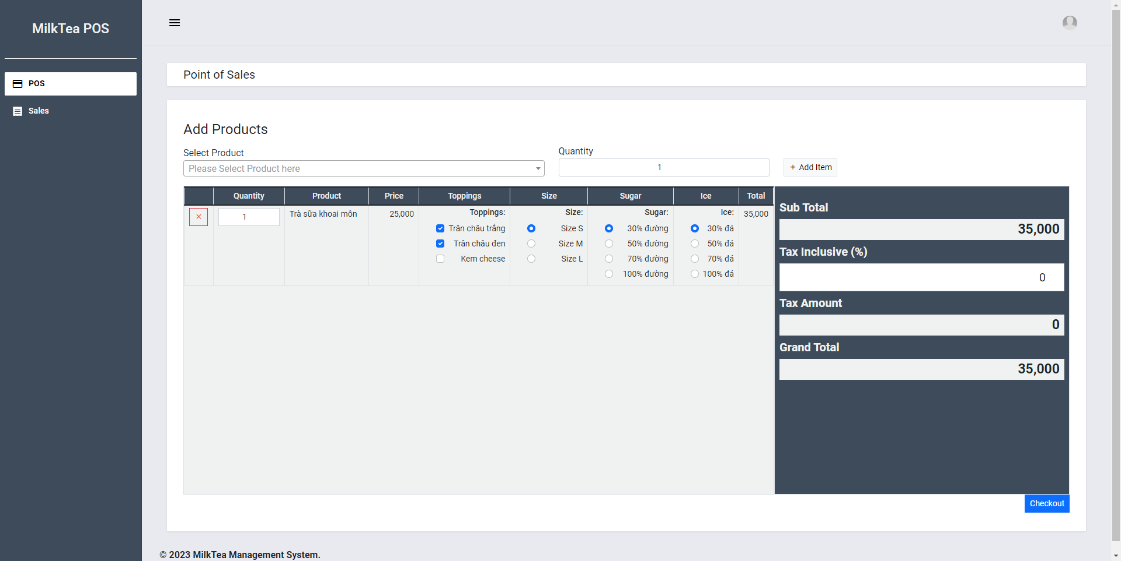

Posts and Telecommunications Institute of Technology |  |  |  |  | Thiết kế |  |  | Tài liệu phát triển |  |  |  |  | Tên hệ thống |  |  | Ứng dụng web quản lý cửa hàng bán trà sữa |  |  | Người tạo | HiepNT | Ngày tạo | 30/9/2023
 |  |  |  |  |  |  |  |  |  |  |  |  |  |  |  |  |  |  | Người cập nhật |  | Ngày cập nhật
 |  |  |  |  |  |  |  |  |  |  |  |  | Màn hình (ID) |  |  | POS |  | Màn hình (Tên) | Order trà sữa

 | 8. Danh sách hạng mục

 |  | [Vùng hiển thị cố định]
 |  | № | Tên hạng mục |  |  | Control |  |  |  |  | Nội dung hiển thị |  |  |  |  |  |  | Ý nghĩa
 |  | 1 | Select Product |  |  | TextView |  |  |  |  | Chọn sản phẩm |  |  |  |  |  |  | Mô tả nội dung nhập cho người dùng
 |  | 2 | Quantity |  |  | TextView |  |  |  |  | Chọn số lượng |  |  |  |  |  |  | Mô tả nội dung nhập cho người dùng
 |  | 3 | Quantity |  |  | TextView |  |  |  |  | Chỉnh sửa số lượng |  |  |  |  |  |  | Mô tả nội dung nhập cho người dùng
 |  | 4 | Product |  |  | TextView |  |  |  |  | Tên sản phẩm |  |  |  |  |  |  | Mô tả nội dung nhập cho người dùng
 |  | 5 | Price |  |  | TextView |  |  |  |  | Giá sản phẩm |  |  |  |  |  |  | Mô tả nội dung nhập cho người dùng
 |  | 6 | Toppings |  |  | TextView |  |  |  |  | Thêm toppings |  |  |  |  |  |  | Mô tả nội dung nhập cho người dùng
 |  | 7 | Size |  |  | TextView |  |  |  |  | Chọn cỡ món |  |  |  |  |  |  | Mô tả nội dung nhập cho người dùng
 |  | 8 | Sugar |  |  | TextView |  |  |  |  | Chọn mức đường |  |  |  |  |  |  | Mô tả nội dung nhập cho người dùng
 |  | 9 | Ice |  |  | TextView |  |  |  |  | Chọn mức đá |  |  |  |  |  |  | Mô tả nội dung nhập cho người dùng
 |  | 10 | Total |  |  | TextView |  |  |  |  | Tổng giá món |  |  |  |  |  |  | Mô tả nội dung nhập cho người dùng
 |  | 11 | Sub Total |  |  | TextView |  |  |  |  | Giá món chưa bao gồm thuế |  |  |  |  |  |  | Mô tả nội dung nhập cho người dùng
 |  | 12 | Tax Inclusive |  |  | TextView |  |  |  |  | % thuế |  |  |  |  |  |  | Mô tả nội dung nhập cho người dùng
 |  | 13 | Tax Amount |  |  | TextView |  |  |  |  | Tổng thuế |  |  |  |  |  |  | Mô tả nội dung nhập cho người dùng
 |  | 14 | Grand Total |  |  | TextView |  |  |  |  | Tổng món bao gồm thuế |  |  |  |  |  |  | Mô tả nội dung nhập cho người dùng

 |  | [Vùng nhập]
 |  | № | Tên hạng mục |  | Loại dữ liệu | Độ dài |  |  | Bắt buộc |  |  | I/O | Control |  | Format |  | Ghi chú
 |  | 1 | Quantity |  | Chuỗi số |  | 99 |  |  | Y |  | In | Spinner
 |  | 2 | Quantity |  | Chuỗi số | 99 |  |  |  | Y |  | In | Spinner
 |  | 3 | Tax Inclusive |  | Chuỗi số | 100 |  |  |  | Y |  | In | EditText

 |  | [Vùng nút]
 |  | № | Tên hạng mục |  |  | Control |  |  |  |  |  |  |  | Ghi chú
 |  | 1 | Select Product |  |  | Spinner
 |  | 2 | Add item |  |  | Button
 |  | 3 | X |  |  | Button
 |  | 4 | Toppings |  |  | Check box
 |  | 5 | Size |  |  | Check box
 |  | 6 | Sugar |  |  | Radio
 |  | 7 | Ice |  |  | Radio
 |  | 8 | Check out |  |  | Button

Posts and Telecommunications Institute of Technology |  |  |  |  | Thiết kế |  |  | Tài liệu phát triển |  |  |  |  | Tên hệ thống |  |  | Ứng dụng web quản lý cửa hàng bán trà sữa |  |  | Người tạo | HiepNT | Ngày tạo | 30/9/2023
 |  |  |  |  |  |  |  |  |  |  |  |  |  |  |  |  |  |  | Người cập nhật |  | Ngày cập nhật
 |  |  |  |  |  |  |  |  |  |  |  |  | Màn hình (ID) |  |  | POS |  | Màn hình (Tên) | Order trà sữa

 | 9. Khái quát chức năng
 |  | (1) Hiển thị ban đầu
 |  |  | 1. Hiển thị màn hình ở trạng thái ban đầu
 |  |  | № | Tên hạng mục |  |  | Truy xuất
 |  |  | 1 | Select Product |  |  | Spinner
 |  |  | 2 | Add item |  |  | Button
 |  |  | 3 | X |  |  | Button
 |  |  | 4 | Toppings |  |  | Check box
 |  |  | 5 | Size |  |  | Check box
 |  |  | 6 | Sugar |  |  | Radio
 |  |  | 7 | Ice |  |  | Radio
 |  |  | 8 | Check out |  |  | Button

 |  | (2) Chọn sản phẩm và số lượng
 |  |  | 1. Nhấn vào Spinner Select Product để chọn món
 |  |  | 2. Chọn Spinner Quantity để chọn số lượng món
 |  |  | 3. Nhấn button Add item để thêm món vào danh sách
 |  |  | Sau khi chọn hoàn tất, hiển thị món đã chọn xuống bảng danh sách bên dưới

 |  | (3) Xoá món đã thêm
 |  |  | 1. Nhấn vào Button X để xoá món đã thêm
 |  |  | 2. Hiển thị dialog xác nhận xoá
 |  |  | Sau khi xoá thành công thì xoá món ở trong bảng danh sách món

 |  | (4) Thêm toppings cho món
 |  |  | Nhấn chọn trong Check box toppings để thêm toppings cho món
 |  |  | Sau khi chọn hoàn tất, cập nhận total của món

 |  | (5) Chỉnh sửa size cho món
 |  |  | Mặc định chọn cho món là size M, chọn Radio Size để chỉnh cỡ của món
 |  |  | Sau khi chọn, cập nhật total của món

 |  | (6) Chỉnh sửa sugar cho món
 |  |  | Mặc định chọn cho món là 30%, chọn Radio Sugar để lượng đường của món

 |  | (7) Chỉnh sửa ice cho món
 |  |  | Mặc định chọn cho món là 30%, chọn Radio Ice để lượng đường của món

 |  | (8) Chỉnh sửa tax cho món
 |  |  | Mặc định thuế là 0%, chọn Textview Tax Inclusive chỉnh sửa thuế của món

 |  | (9) Hoàn tất order
 |  |  | 1. Nhấn button "Check out" để xử lý
 |  |  | 2. Hiển thị dialog check out
 |  |  | 3. Nhập số tiền khách hàng trả
 |  |  | 4. In hoá đơn cho khách hàng
 |  |  | Nếu có lỗi, thông báo lỗi tại màn hình này
 |  |  | Lưu thành công thì quay lại màn hình POS

Posts and Telecommunications Institute of Technology |  |  |  |  | Thiết kế |  |  | Tài liệu phát triển |  |  |  |  | Tên hệ thống |  |  | Ứng dụng web quản lý cửa hàng bán trà sữa |  |  | Người tạo | HiepNT | Ngày tạo | 30/9/2023
 |  |  |  |  |  |  |  |  |  |  |  |  |  |  |  |  |  |  | Người cập nhật |  | Ngày cập nhật
 |  |  |  |  |  |  |  |  |  |  |  |  | Màn hình (ID) |  |  | POS |  | Màn hình (Tên) | Order trà sữa

 | 10. Xử lý chi tiết
 |  | (9) Hoàn tất order

Xử lý chi tiết 10.9
Posts and Telecommunications Institute of Technology |  |  |  |  |  |  | Thiết kế |  |  | Tài liệu phát triển | Tên hệ thống | Ứng dụng web quản lý cửa hàng bán trà sữa |  |  |  | Người tạo | HiepNT |  | Ngày tạo | 30/9/2023
 |  |  |  |  |  |  |  |  |  |  |  |  |  |  |  | Người cập nhật |  |  | Ngày cập nhật
 |  |  |  |  |  |  |  |  |  |  | Màn hình (ID) | POS |  | Màn hình (Tên) |  | Cập nhật thông tin người lao động

 | 10. Xử lý chi tiết
 |  | (9) Hoàn tất order
 |  |  | 1. Nhấn button "Check out" để xử lý
 |  |  | 2. Hiển thị dialog check out
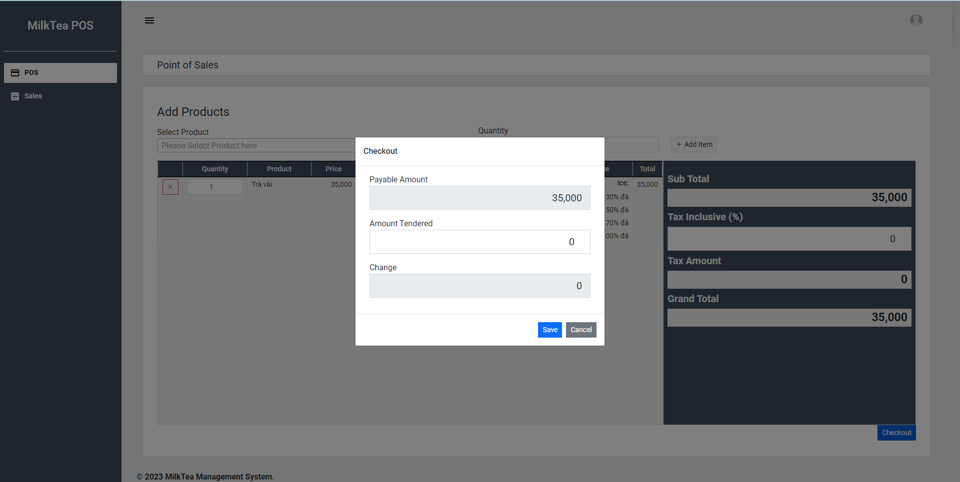

 |  |  | 3. Nhập số tiền khách hàng trả



 |  |  | 4. In hoá đơn cho khách hàng

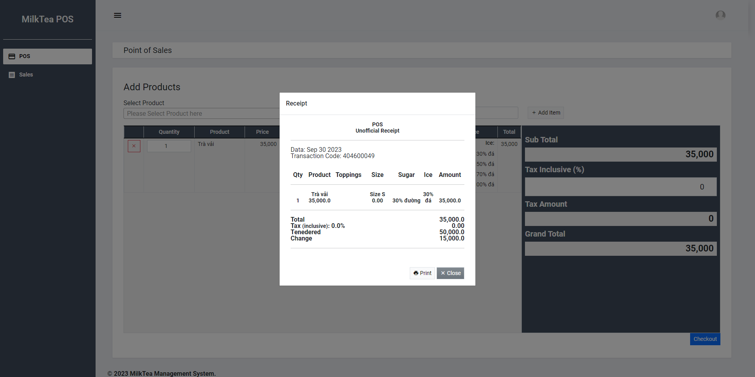

 |  |  | Nếu có lỗi, thông báo lỗi tại màn hình này
 |  |  | Lưu thành công thì quay lại màn hình POS

 |  |  | (1) Hiển thị ban đầu
 |  |  |  | 1. Thực hiện khởi tạo màn hình ban đầu

 |  |  |  |  | [Vùng nhập]
 |  |  |  |  | № | Tên hạng mục |  |  | Nội dung hiển thị |  |  |  | Giá trị |  |  | Sử dụng |  | Ghi chú
 |  |  |  |  | 1 | Quantity |  |  | Số lượng |  |  |  | Blank |  |  | Có thể
 |  |  |  |  | 2 | Quantity |  |  | Số lượng |  |  |  | Blank
 |  |  |  |  | 3 | Tax inclusive |  |  | Thuế |  |  |  | Blank

 |  |  |  |  | [Vùng nút]
 |  |  |  |  | № | Tên hạng mục |  |  | Nội dung hiển thị |  |  |  | Giá trị |  |  | Sử dụng |  | Ghi chú
 |  |  |  |  | 1 | Select Group |  |  | Radio |  |  |  |  |  |  | Có thể

 |  |  | (2) Xử lý đăng nhập
 |  |  |  | 1. Nhấn nút login thì thực hiện xử lý.
 |  |  |  | 2. Xử lý check
 |  |  |  |  | a. Check hạng mục
 |  |  |  |  | № | Tên hạng mục |  |  | Nội dung check |  |  |  |  |  | Message
 |  |  |  |  | 1 | Username |  |  | Nếu không nhập, báo lỗi |  |  |  |  |  | CREATE_USER_USERNAME_BLANK
 |  |  |  |  | 2 | Password |  |  | Nếu không nhập, báo lỗi |  |  |  |  |  | CREATE_USER_PASSWORD_BLANK
 |  |  |  |  | 3 | Email |  |  | Có thể để trống
 |  |  |  |  | 4 | First Name |  |  | Có thể để trống
 |  |  |  |  | 5 | Last Name |  |  | Có thể để trống
 |  |  |  |  | 6 | Select Group |  |  | Nếu không chọn, báo lỗi |  |  |  |  |  | CREATE_USER_GROUP_BLANK

 |  |  |  | 3. Xử lý đăng nhập
 |  |  |  |  | Đối tượng |  |  | Truy xuất
 |  |  |  |  | User |  |  |  | username
 |  |  |  |  |  |  |  |  | password

 |  |  |  |  | Đối tượng |  |  | Truy xuất
 |  |  |  |  | User_groups |  |  |  | user_id
 |  |  |  |  |  |  |  |  | group_id

 |  |  |  |  |  | - Nếu thành công: lưu user và chuyển vào màn hình danh sách user
 |  |  |  |  |  | - Nếu thất bại: thông báo tại màn hình này
 |  |  |  |  | Thông báo |  | Trường hợp |  |  |  |  |  |  |  | Message Code
 |  |  |  |  | SUCCESS |  | Tạo User thành công |  |  |  |  |  |  |  | CREATE_USER_SUCCESS
 |  |  |  |  | FAIL |  | Tạo User thất bại |  |  |  |  |  |  |  | CREATE_USER_FAIL

